RUDOLPH
LABELS ORDER FORM

Trim Code 辅料编号 | Color 颜色 | Sample picture 辅料图片 | version 版本 | SIZE 尺码 | Pcs 个 | USAGE 用途 | STYLE# 服装款号
ASSTDBST1 |  |  | 正常码(core) | XS | 78 | SIZE Label 尺码标 | RUDOLPH
 |  |  |  | S | 195
 |  |  |  | M | 365
 | 黑底白字 |  |  | L | 240
 |  |  |  | XL | 125
 |  |  |  | 2XL | 73

 |  | 注意尺码标图片仅供参考 |  | Total 总数 | 1076

ASDESLRGW-CN | 黑底白字 | 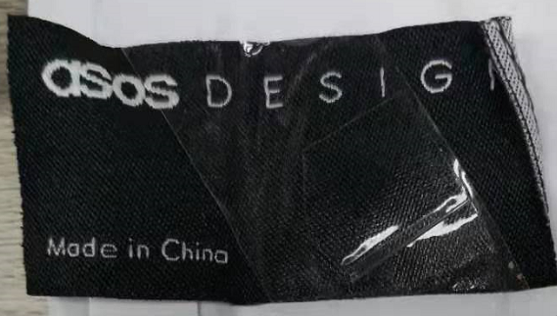 |  | 1050 | 1050 | MAIN LABEL主标 | RUDOLPH

 |  | 注意主标图片仅供参考 |  | Total 总数 | 1050
Company Name 公司名称 |  |  |  | Order Date 下单日期 | 2024.4.19

Factory Name 工厂名称 |  |  |  | Telephone 公司电话

Delivery Address (送货地址): | 温州瓯海区三溪工业区富泉路25号 虎林服饰

Receiver (收件人): | 芸芸

Contact #: (收件人电话) | 15058312593

Expect Ship Date 预计收货日期

